Лист2
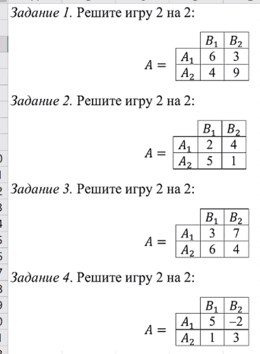

F(A1, Y) = V = 6y1 + 3y2 | F(X, B1) = V = 6x1 + 4x2 |  | 2y1 - 6 + 6y1 = 0 | y1 = 3/4 | 3x1 - 5 + 5x1 = 0 | x1 = 5/8
F(A2, Y) = V = 4y1 + 9y2 | F(X, B2) = V = 3x1 + 9x2 |  | 4y1 + 9y2 = V | V = 21/4 | 3x1 + 9x2 = V | V = 21/4
y1 + y2 = 1 | x1 + x2 = 1 |  | y2 = y1 - 1 | y2 = 1/4 | x2 = 1 - x1 | x2 = 3/8

X = (5/8; 3/8) | Y = (3/4; 1/4) | V = 21/4

F(A1, Y) = V = 2y1 + 4y2 | F(X, B1) = V = 2x1 + 5x2 |  | 3y1 - 3 + 3y1 = 0 | y1 = 1/2 | 2x1 - 4 + 4x1 = 0 | x1 = 2/3
F(A2, Y) = V = 5y1 + 1y2 | F(X, B2) = V = 4x1 + 1x2 |  | 2y1 + 4y2 = V | V = 3 | 2x1 + 5x2 = V | V = 3
y1 + y2 = 1 | x1 + x2 = 1 |  | y2 = y1 - 1 | y2 = 1/2 | x2 = 1 - x1 | x2 = 1/3

X = (2/3; 1/3) | Y = (1/2; 1/2) | V = 3

F(A1, Y) = V = 3y1 + 7y2 | F(X, B1) = V = 3x1 + 6x2 |  | 3y1 - 3 + 3y1 = 0 | y1 = 1/2 | 4x1 - 2 + 2x1 = 0 | x1 = 1/3
F(A2, Y) = V = 6y1 + 4y2 | F(X, B2) = V = 7x1 + 4x2 |  | 3y1 + 7y2 = V | V = 5 | 3x1 + 6x2 = V | V = 5
y1 + y2 = 1 | x1 + x2 = 1 |  | y2 = y1 - 1 | y2 = 1/2 | x2 = 1 - x1 | x2 = 2/3

X = (1/3; 2/3) | Y = (1/2; 1/2) | V = 5

F(A1, Y) = V = 5y1 - 2y2 | F(X, B1) = V = 5x1 + 1x2 |  | 4y1 - 5 + 5y1 = 0 | y1 = 5/9 | 7x1 - 2 + 2x1 = 0 | x1 = 2/9
F(A2, Y) = V = y1 + 3y2 | F(X, B2) = V = -2x1 + 3x2 |  | y1 + 3y2 = V | V = 17/9 | 3x2 - 2x1 = V | V = 17/9
y1 + y2 = 1 | x1 + x2 = 1 |  | y2 = y1 - 1 | y2 = 4/9 | x2 = 1 - x1 | x2 = 7/9

X = (2/9; 7/9) | Y = (5/9; 4/9) | V = 17/9

Лист4
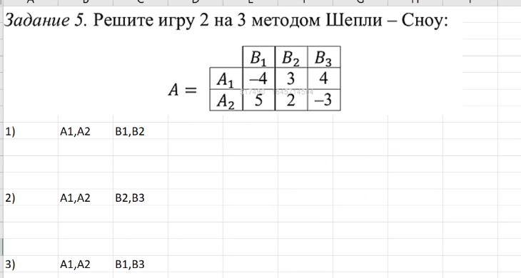

1) |  | B1 | B2 | F(A1, Y) = V = -4y1 + 3y2 | F(X, B1) = V = -4x1 + 5x2 | 9y1 - 1 + y1 = 0 | y1 = 1/ 10 | 7x1 - 3 + 3x1 = 0 | x1 = 3/10
 | A1 | -4 | 3 | F(A2, Y) = V = 5y1 + 2y2 | F(X, B2) = V = 3x1 + 2x2 | 3y2 - 4y1 = V | V = 23/10 | 5x2 - 4x1 = V | V = 23/10
 | A2 | 5 | 2 | y1 + y2 = 1 | x1 + x2 = 1 | y2 = y1 - 1 | y2 = 9/10 | x2 = 1 - x1 | x2 = 7/10

 | V = 23/10 | <= | F(X, B3) = 4x1 - 3x2 = -9/10 | <0 | Нет решения при таких активных статегиях

2) |  | B2 | B3 | F(A1, Y) = V = 3y1 + 4y2 | F(X, B1) = V = 3x1 + 2x2 | y1 + 7 -7y1 = 0 | y1 = 7/6 > 1
 | A1 | 3 | 4 | F(A2, Y) = V = 2y1 - 3y2 | F(X, B2) = V = 4x1 - 3x2 | 2y1 - 3y2 = V
 | A2 | 2 | -3 | y1 + y2 = 1 | x1 + x2 = 1 | y2 = y1 - 1

 | Нет решения притаких активных статегиях

1) |  | B1 | B3 | F(A1, Y) = V = -4y1 + 4y2 | F(X, B1) = V = -4x1 + 5x2 | 9y1 - 7 + 7y1 = 0 | y1 = 7/16 | 8x1 - 8 + 8x1 = 0 | x1 = 1/2
 | A1 | -4 | 4 | F(A2, Y) = V = 5y1 - 3y2 | F(X, B2) = V = 4x1 - 3x2 | 4y2 - 4y1 = V | V = 1/2 | 5x2 - 4x1 = V | V = 1/2
 | A2 | 5 | -3 | y1 + y2 = 1 | x1 + x2 = 1 | y2 = y1 - 1 | y2 = 9/16 | x2 = 1 - x1 | x2 = 1/2

 | V = 1/2 | <= | F(X, B2) = 3x1 + 2x2 = 5/2

